Rechnung Leistungen
bonetti rubinetterie valduggia s.r.l.
Loc. Molino Rastelli, 2 l IT-13018 Valduggia (VC) l Tel. +39 0163 48062 l Fax +39 0163 48188
http://www.brv.it l e-mail: info@brv.it l ISO 9001:2008 Cert. No. 0853/5
ModvFresh
Rechnung Leistungen der Frischwasserstationen ModvFresh

Input Data (Himmelblau Kästchen auszufüllen)

Max Temperatur Puffer | 55 | [ °C ]
Es ist max Wassertemperatur, die der Wärmeerzeuger für die gleichförmig Beladung des Puffers erreichen kann.

Temperatur Kaltwasserzulauf | 10 | [ °C ]
Temperarur Kalttwasser von der Wasserleitung.

Zieltemperatur | 45 | [ °C ]
Gewunschte Brauchwarmwassertemperatur.

Zieldurchfluß | 10 | [ l/min ]
Dauernder Durchfuss für Endverbraucher.

Pufferkapazität | 500 | [ l ]
Wassersvolumen im Puffer (oder im Teil).

Leistungsabgabe | 8 | [ kW ]
Thermische Nennleistung bei operativer Temperatur.

Nötige mindeste Wassertemperatur im Puffer | 48.7 | [ °C ]
Mindeste nutzbare Wassertemperatur im Puffer, die ist im anbei Diagramm über Leistungen der spezifischen Gruppe festgestellt (*). Bitte, Info im Blatt "Beispiel für korrekt Lesen des Diagrammes" beachten.

Daten über die gerechnete Leistungen

Gelieferte Leistung | 24.4 | [ kW ]
Gesamte Leistung duch ModvFresh Gruppe geliefert.

Nutzbare Energie | 13.2 | [ MJ ]
Gewärleistete Energie Duch Temperatursprung im Puffer.

Abarbeitungszeit | 13.5 | [ min ]
Abarbeitungszeit bei gewünschtem Durchfluß sowie Temperatur.

Gesammtes Abzafen | 134.8 | [ l ]
Gesamtes Volumen von geliefertem Warmwasser.

Umstellungszeit | 27 | [ min ]
Nötige Zeit um von Min bis Max Temperatur im Puffer zu wechsel.

Beispiel für korrekt Lesen...
bonetti rubinetterie valduggia s.r.l.
Loc. Molino Rastelli, 2 l IT-13018 Valduggia (VC) l Tel. +39 0163 48062 l Fax +39 0163 48188
http://www.brv.it l e-mail: info@brv.it l ISO 9001:2008 Cert. No. 0853/5
ModvFresh
Nötige mindeste Wassertemperatur im Puffer
Beispiel für korrekt Lesen des Diagrammes, gülting nur für die Ausführung ModvFresh 2 - 70 kW durch Temperatur Kaltwasserzulauf bei 10°C
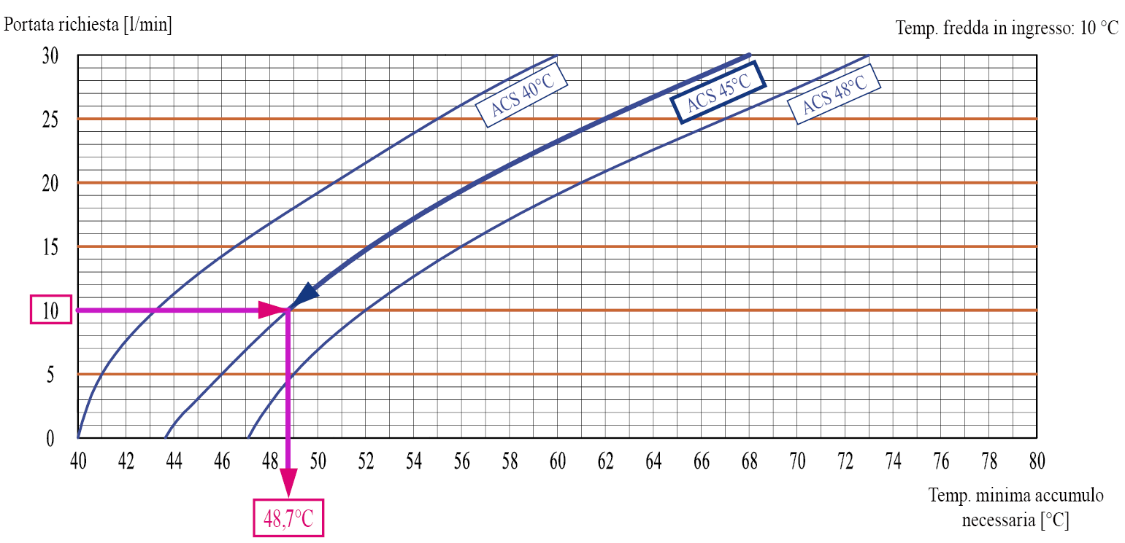
Hier es wird einen Durchfluß von 10 l/min bei 45°C benötigt. Bei Kreuzen die Kurve von gewünschte Brauchwarmwassertemperatur mit, kann man feststellen dass Puffer-Vorlauf soll mindestens bei 78°C. Das ist der Wert, den man muss in "Nötige mindeste Wassertemperatur im Puffer"-Kästchen eingeben.
Die gesamte Serie von Diagramme, für je Typ von ModvFresh ist bei www.brv.it nachschlagen (menù Modvlvs -> Brauchwarmwasser).

